option 1
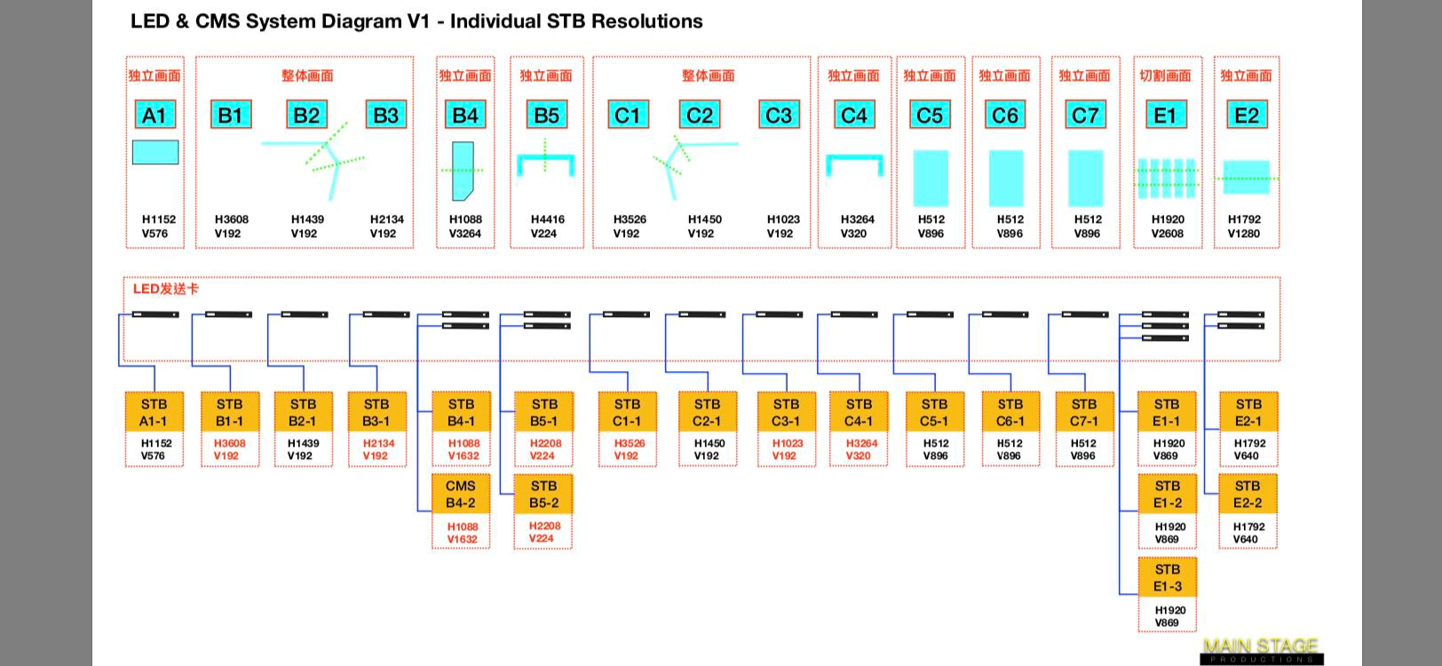

显示屏位置（mm） |  | 电源插（个） | 分辨率 | 网线跳线 (交换机-V8盒子) （条） | V8盒子数量 （个）
室外 P5 | A1 | 1 | 1152*576 | 1 | 1
室外勾边屏 P5 | B1 | 5 | 3608*192 | 5 | 5
室外勾边屏 P5 | B2 |  | 1439*192
室外勾边屏 P5 | B3 |  | 2134*192
P5 | B4 | 2 | 1088*3264 | 2 | 2
P4 | B5 | 3 | 4416*224 | 3 | 3
室外勾边屏 P5 | C1 | 4 | 3526*192 | 4 | 4
室外勾边屏 P5 | C2 |  | 1450*192
室外勾边屏 P5 | C3 |  | 1023*192
P4 | C4 | 2 | 3264*320 | 2 | 2
P3 | C5 | 1 | 512*896 | 1 | 1
P3 | C6 | 1 | 512*896 | 1 | 1
P3 | C7 | 1 | 512*896 | 1 | 1
室内 1FP2 | E1 | 3 | 2608*1920 | 3 | 3
室内 2Fp2 | E2 | 2 | 1792*1280 | 2 | 2
 |  | 25个 |  | 25条 | 25个

